软件问题-未解决
序号 | 问题日期反馈 | 问题反馈人 | 出现问题版本号 | 问题描述 | 目前进展
1 | 2016.6.23 | 澳大利亚代理 | V1.0.0.4 | 在好几台不同型号的机器上测试UP Studio v1版本，当用USB线连接打印机时，软件崩溃。 | 没有复现问题，请客户提供进一步的详细信息。
2 | 2016.6.23 | 澳大利亚代理 | V1.0.0.4 | 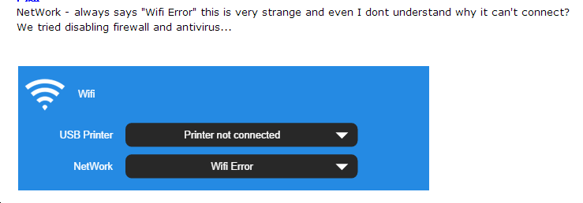 连接wifi时，总是提示“wifi Error”。甚至在关闭防火墙和杀毒软件后，还是继续出现这种情况。请见下图： | 没测试出来。需要代理提供具体操作步骤，因为从图片显示，客户没有连接上打印机，所以刷新wifi没有用。这部分界面设置有问题，已经在新版进行界面修改。
3 | 2016.6.23 | 澳大利亚代理 | V1.0.0.4 | 如果打印机未初始化，用户可以点击软件顶部标题栏(如下图)来初始化打印机。 | 不一定在计划中
4 | 2016.6.23 | 澳大利亚代理 | V1.0.0.4 | 材料部分应该显示“PLA”，而不是“LA”： | 不太确定哪里出了问题，无法重现，请代理提供具体的操作步骤和截图。
5 | 2016.6.23 | 澳大利亚代理 | V1.0.0.4 | 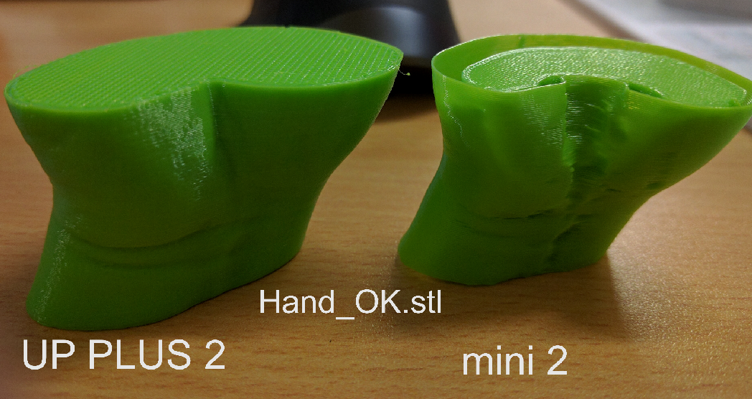 Hand_OK.stl文件在UP Plus 2上打印正常，但是在UP mini 2上打印失败： | 回测后再跟踪
6 | 2016.6.23 | 澳大利亚代理 | V1.0.0.4 | 保存模型时，触摸屏上的预热功能不能使用。 | 后期软件组这边再测试一下。不确定mini 2 触摸屏的预热与软件中的预热是否有冲突。
8 | 2016.7.25 | 马来西亚代理 | V1.0.0.4 | 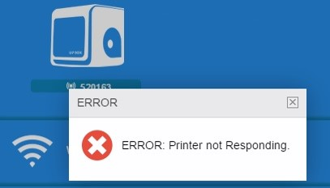 有些电脑能wifi连接打印机，有些不能： | 目前建议请在wifi信号特别强的环境下使用wifi连接功能。后续会改进和完善wifi功能。
9 | 2016.7.25 | 马来西亚代理 | V1.0.0.4 | 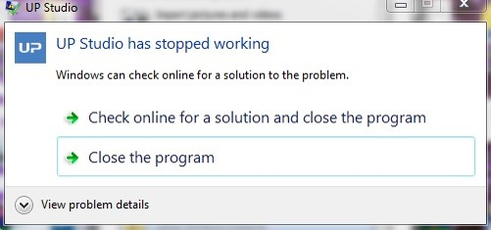 自定温度的状态下，上传文件时，提示错误信息，并且软件突然停止工作。更换成其他温度后，仍然不能上传文件。 | 无法复现问题。

软件问题-已解决
序号 | 问题反馈日期 | 问题解决日期 | 出现问题版本号 | 问题解决版本号 | 问题描述 | 解决方案
1 | 2016.6.23 | 2016.7.8 | V1.0 | V1.0 | 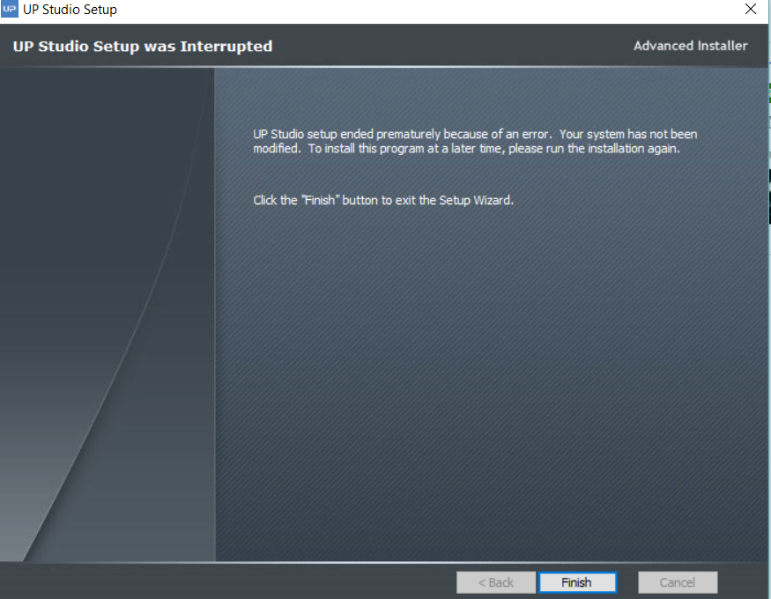 无法成功安装X86版本，提示错误如下: | 这是在64位上装的32位。在32位上模型做了限制，所以拒绝在32位上安装64位。
4 | 2016.6.23 | 2016.7.8 | V1.0.0.4 |  | 使用2个或多个电脑显示器时，没法移动软件到另一个显示器。 | 只有最小化，最大化按钮，所以拖不过去。Mac端拖的话，必须小窗口，再拖过去。下下版软件会更新，增加在一定值范围内，中间态的窗口变化，限制尺寸大一些。
5 | 2016.6.23 | 2016.7.8 | V1.0.0.4 |  | 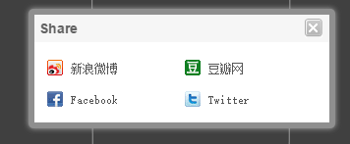 分享图标与软件的其他部分的风格不一致： | 年内会解决这个问题。分享届时将不局限于社交平台，也适用于邮箱。目前暂定分享图片和文字，分享模型还需要跟IT部门协商。
6 | 2016.6.23 | 2016.7.8 | V1.0.0.4 |  | 缩放值应该被高亮处理，用户输入数值时，旧数值应该被移除。 | 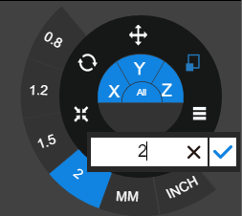 新版本做了如下修改：
7 | 2016.6.23 | 2016.7.8 | V1.0.0.4 | V1.0.0.4 | 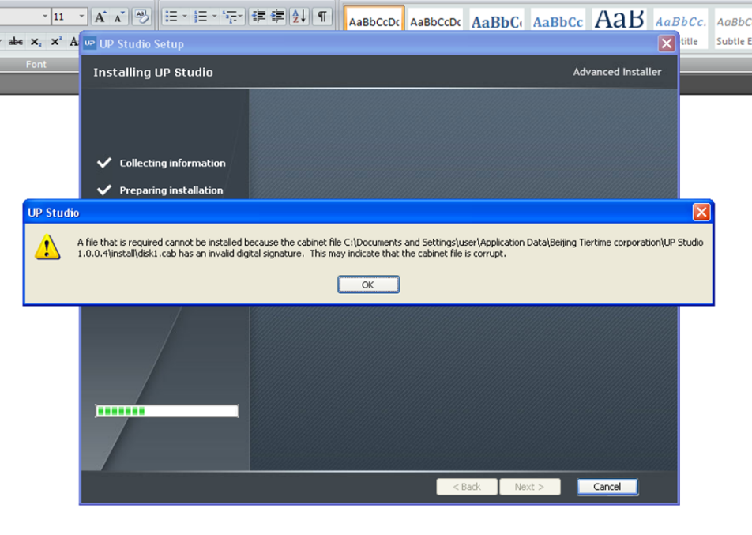 在XP上安装32位软件，压缩包文件崩溃，提示错误信息。 | 32位UP Studio软件不支持XP系统，只支持Win7以上版本。
8 | 2016.6.23 | 2016.7.8 | V1.0.0.4 | V1.0.0.4 | 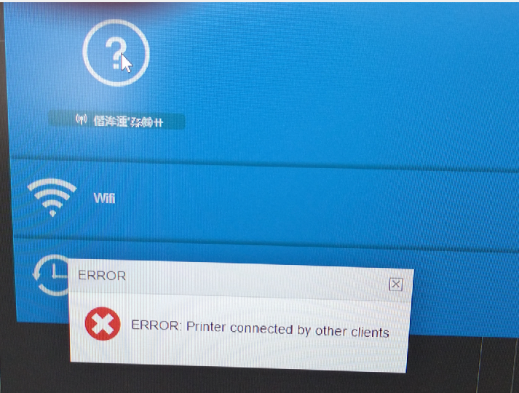 当打印机又连接另一版软件时，提示如下： | 出现问号，机器为测试机，或者返回错误的机器型号。乱码的出现，一般为连接老版软件，再连接新软件就会出现乱码，这个问题没法修改。出现问题后，不再启动老版软件，在新版软件中修改打印名称。
9 | 2016.6.23 | 2016.7.8 | V1.0.0.4 | V1.0.0.4 | 连接一台正在打印的打印机时，提示如下信息： Error: Printer is currently being used by another client. | PC端一台打印机只能同时连一台电脑，应该不能出现该问题。但是iOS端可能出现该问题。这个不算bug。
10 | 2016.6.23 | 2016.7.8 | V1.0.0.4 | V1.0.0.4 | 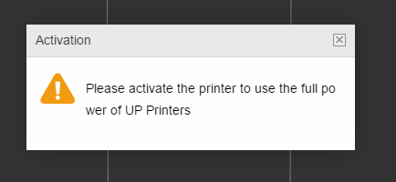 当我登录时，提示需要激活打印机，但是此时打印机已经是激活状态了。 | 激活之后没有关机，则处于没有被激活状态。激活后必须重启，激活才有效。
11 | 2016.6.23 | 2016.7.8 | V1.0.0.4 | V1.0.0.4 | 工具栏里不显示图标： | Windows系统问题，解决不了。
12 | 2016.6.23 | 2016.7.8 | V1.0.0.4 | V1.1 | 上传文件时，不能像UP 2.18那样自动缩放 | V1.0.0.4没有自动缩放功能，只有手动缩放功能。V1.1已经更改。
13 | 2016.6.23 | 2016.7.8 | V1.0.0.0 | V1.1 | UP mini 2连接了USB后，在打印过程中，一旦我们选择连接wifi，点击保存按钮，Studio软件即崩溃。 | V1.1版本已经改版了，没有wifi一栏。
14 | 2016.6.23 | 2016.7.8 | V1.0.0.4 | V1.0.0.4 | V1无法在X86机器上安装，安装时，出现如下提示： | 在XP上安装了32位。只支持Win7和之上的版本。
2 | 2016.7.13 | 2016.7.8 | V1.0.0.1 | V1.0.0.2 | UP Studio App不能在iPad上使用。 | iOS不支持i386系统，所以我们的软件不支持iPad 2，但是支持iPad air和iPad air 2，iPad Pro 以及iPhone 5以上的版本。同时，要求系统是iOS 8.0以上。预计6、7月份会发针对iPad的软件版本，届时，将支持所有版本的iPad。
3 | 2016.7.13 | 2016.7.8 | V1.0.0.1 | V1.0.0.2 | iPad air和打印机在处于相同网络的情况下，用户能注册，打开软件，上传模型，但是在连接打印机时，出现提示“打印机无法连接，请检查网络，确保App连接正常”。但是UP mini 2 此时是连着网络的。代理提出的这个问题，很有可能别的代理也会不清楚。请确认是否能出UP mini 2 无线连接的详细操作指南？ | 1）现在更新的版本已经没有这个问题了。老版本支持5s以后，现在新版本在等待审核，支持4s以上，4没有做适配。新版本，iOS和iPad版本分开。 2）说明书预计两个月之后制作，因为还得改版，打印机加了个页面，设计页面都得改。现在已经有个引导页。
10 | 2016.7.21 | 2016.7.26 | V1.0.0.4 | V1.0.0.4 | 在软件版面上放上两个以上的文件，画面就会不停地闪动；在使用缩放功能时，画面也会闪动。 | 屏幕闪烁是很直观的问题，如果有这个问题在一开始一定会改正再发版的，所以客户闪烁的问题也有可能与客户电脑有关系。建议换台电脑操作。
11 | 2016.7.21 | 2016.7.26 | V1.0.0.4 | V1.1.2.0 | 使用x64的window 8 系統. 隨機放了4 個模型,第一次只有3 個開始打印, 第二次(照片上的)再隨機放了另外4 個不同的模型,但亦只是有3 個出來. | 新版的程序分别用了4个模型、8个模型进行打印，模型是随机摆放和加载的，经测试，并不会有出现模型缺少的情况！建议下载最新版软件。
15 | 2016.7.25 | 2016.7.28 | V1.0.0.4 | V1.0.0.4 | 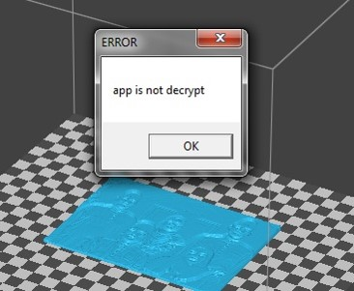 上传文件时，提示如下图信息。有时，成功上传文件，但只能打印底座和支撑。 | 两个解决方案： 1）删除安装目录下的之前的软件安装痕迹，再重新安装新版软件； 2）在另一目录下安装新版软件
16 | 2016.7.25 | 2016.7.28 | V1.0.0.4 | V1.1.2.0 | 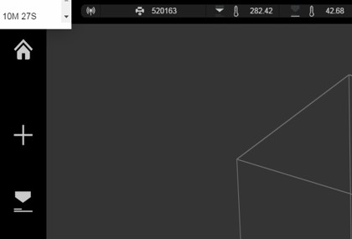 打印耗材的重量和剩余量在软件的左上角弹出显示，但是没法辨识清楚： | 在V1.1.2.0版本修复。
17 | 2016.7.25 | 2016.7.28 | V1.0.0.4 | V1.1.2.0 | 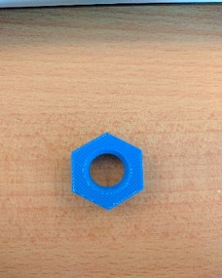 用BOX+测试V1.0.0.4版本的软件，打印出的模型的底部效果不如之前的BOX，但是顶部效果可以。打印出的模型出现裂缝。 | 在V1.1.2.0版本修复。
18 | 2016.7.25 | 2016.7.28 | V1.0.0.4 | V1.1.2.0 | 自动跳平和调高后，喷嘴与打印版距离老是有点紧，即便手动跳平和调高，改变了高度值后，仍然有点紧。 | 这与使用的打印板是UP flex板还是面包板有关。UP flex板比面包板要厚0.4mm，对于不能选择使用打印板种类的V1.0.0.4版本来说，高度值总是以面包板为参照，所以如果使用的是UP flex板的话，喷嘴和打印板的距离会有点紧。然而，老版本的软件UP 2.18和UP Studio V1.1.2.0中，恢复了可以选择打印版种类的功能，所以无论使用哪种打印板，均不存在这种问题。
19 | 2016.7.25 | 2016.7.28 | V1.0.0.4 | V1.0.0.4 | 在BOX+上使用UP 2.18，不能调平，精度只有0.1mm这个选择，初始化机器、传丝和撤丝功能均有延迟。 | BOX+只支持UP Studio。
20 | 2016.7.25 | 2016.7.28 | V1.0.0.4 | V1.0.0.4 | 打印后LED灯变成红色。 | 正常情况。当你再一次开门关门后，LED灯会恢复绿色。因为BOX+具备新的wifi功能，用户有可能是远距离操作软件，为了避免打印模型仍然在打印板上没有取掉，从而造成下一次打印时损坏喷头的情况出现，软件强制要求用户在打印完毕后，通过再一次开门关门来检查打印板上是否还留有打印模型，然后才能进行下一次打印。
21 | 2016.8.4 | 2016.8.4 | V1.1.2.0 | V1.1.2.0 | 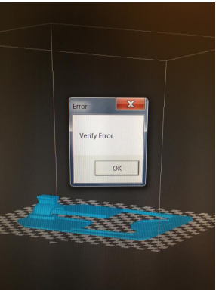 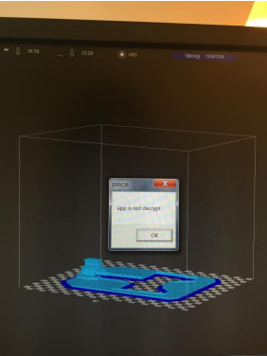 用Win7连接BOX+时，软件不加密，弹出如下错误信息： | 同问题15，请用户再次确认是否全部清空了目录，并且需要重新下载软件，而不能只是升级软件。
22 | 2016.8.4 | 2016.8.4 | V1.1.2.0 | V1.1.2.0 | 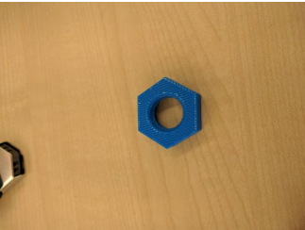 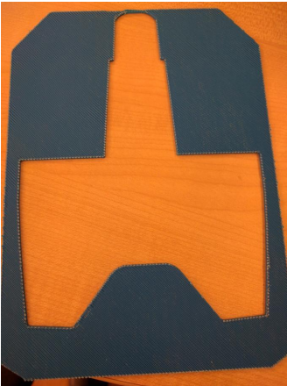 用BOX+打印出来的模型的底部效果不好，有裂缝： | 问题21造成的。如果打印中，程序不能加密和确认信息，打印出来的模型肯定有问题。
23 | 2016.8.4 | 2016.8.4 | V1.1.2.0 | V1.1.2.0 | 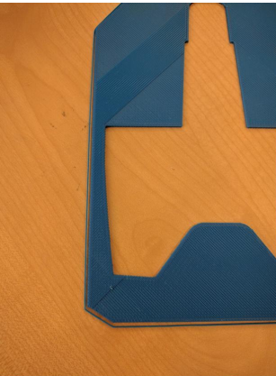 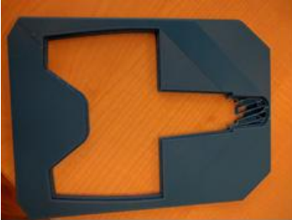 打印出来的模型表面外露，模型的尺寸比打印实际尺寸小： | 问题21造成的。如果打印中，程序不能加密和确认信息，打印出来的模型肯定有问题。
24 | 2016.8.5 | 2016.8.9 |  |  | 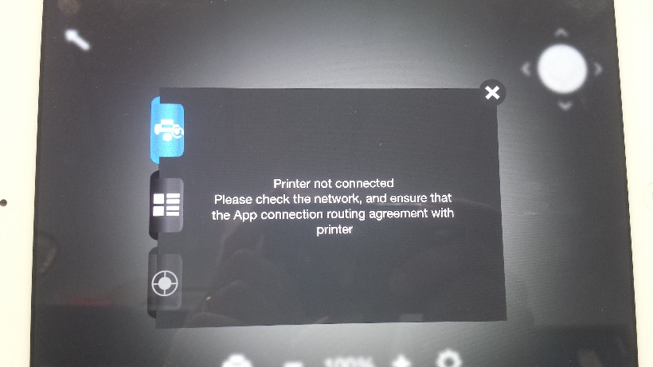 iPad无法通过无线网连接mini 2： | 客户那边网络有问题。
25 | 2016.8.5 | 2016.8.9 | V1.1.2.0 | V1.1.2.0 | 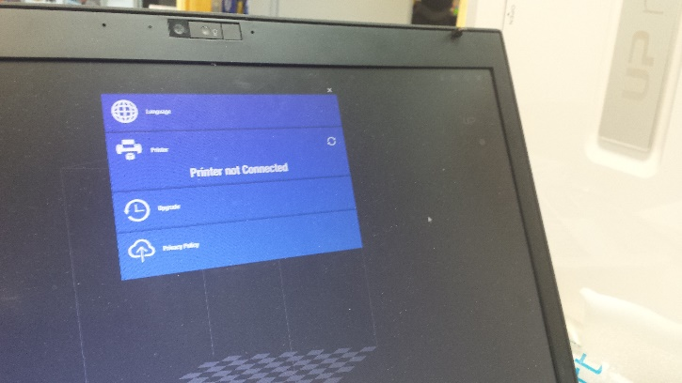 用户将笔记本有线连接路由器，再通过无线路由器无线连接打印机成功，但是笔记本无法无线连接打印机： | 客户那边网络有问题。

